견적
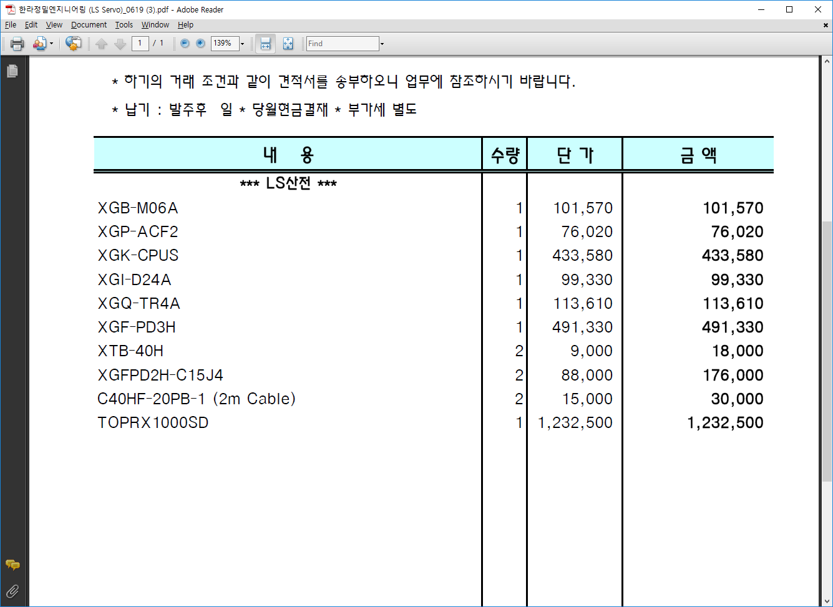
모델명 | 수량 | 비고
XGB-M06A | 1 | 베이스보드
XGP-ACF2 | 1 | 전원모듈
XGK-CPUSN | 1 | CPU모듈
XGI-D24A | 1 | 디지털 인풋(32점)
XGQ-TR4A | 1 | 디지털 아웃풋(32점)
XGF-PD3H | 1 | 모션모듈(3축)
XTB-40H | 2 | 단자대(40점)
C40HF-20PB-1 (2m Cable) | 2 | 단자대 케이블
주문제작 모션케이블 | 1 | XGF-PD3H<-> EZServo 3축
주문제작 모션케이블 | 1 | XGF-PD3H<-> 미쯔비시 3축
XTOP10TS-SA/SD의 단종대체품 | 1 | M2I 터치판넬

* 모션케이블 은 출력부에 아래의 케이블이 낱가닥으로 나와 있어야 함.
전원24V+
전원그라운드
Home
N Limit
P Limit
Break +
Break -

